Beranda
SURVEI KEPUASAN BAPOLES

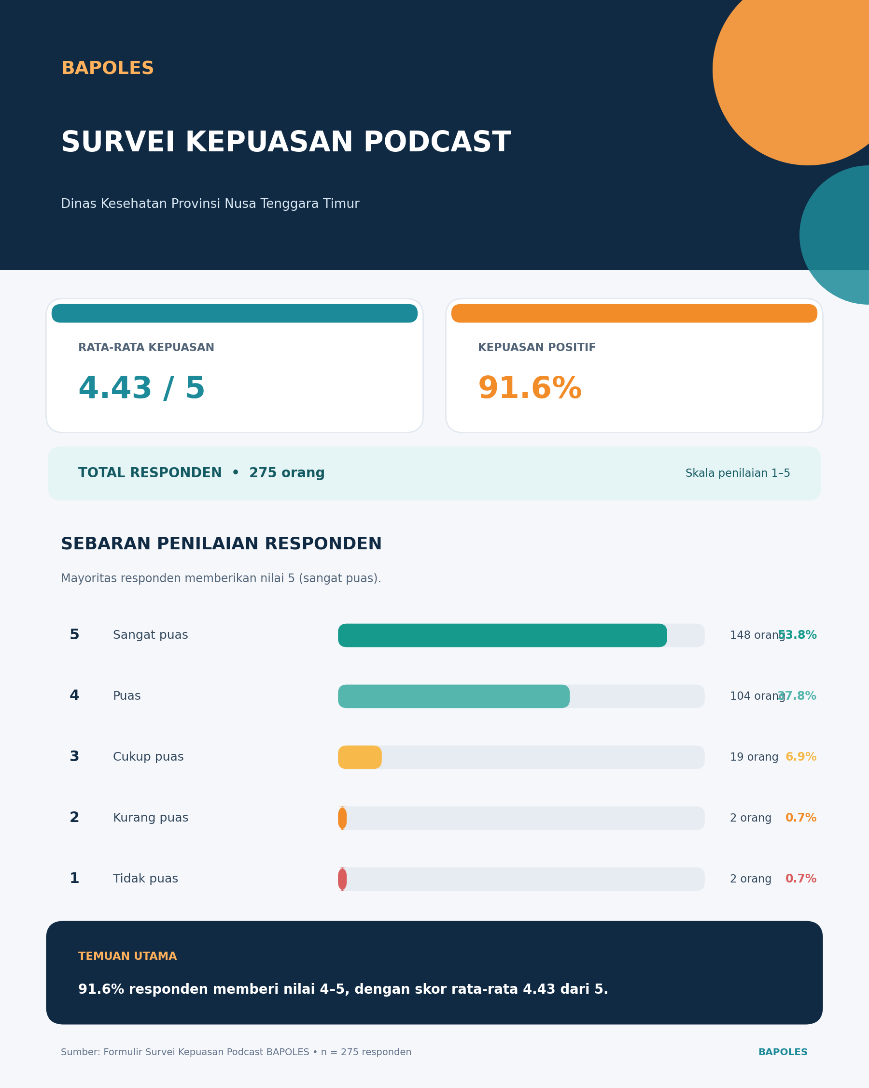

 | KANAL OC
 | Satu Klik, Ribuan Cerita

Katalog Podcast
JADWAL PENAYANGAN PODCAST "BAPOLES" (BA'OMONG POLA HIDUP SEHAT)
DINAS KESEHATAN PROVINSI NTT

No. | Tema | Judul Podcast | Link Youtube | Tanggal | Narasumber | Foto
1 | RSKD Jiwa Naimata | Manajemen Stres dan Pengenalan Alat HRV | https://www.youtube.com/live/GOu-wBBaIcw?si=yXHmHpq7S2WLyOLx | 2026-03-12 | Psikolog Klinis : Maria Imacumata M.A. Lio Dando, M.Psi.,Psikolog | 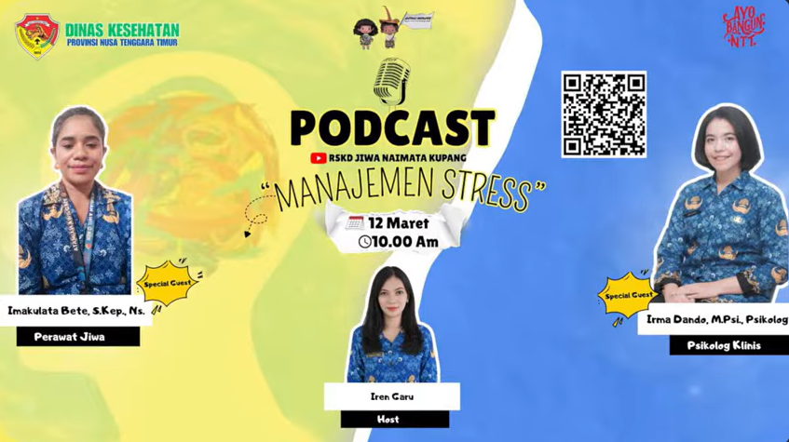
 |  |  |  |  | Perawat Jiwa : Imakulata Bete, S.Kep.,Ns
 |  |  |  |  | Host : Iren Garu
2 | Mitra | Pekan Podcast, cancer awarness week-NTT "Kanker payudara, katong su tahu ko?" kupas tuntas kanker payudara Apa itu kanker payudara dan mengapa bisa terjadi? | https://www.youtube.com/live/zICnXyGhbx4?si=LeQqv7LiWK7BFfRZ | 2026-04-09 | dr. Deddy, Sp.B, Subsp.Onk (K) | 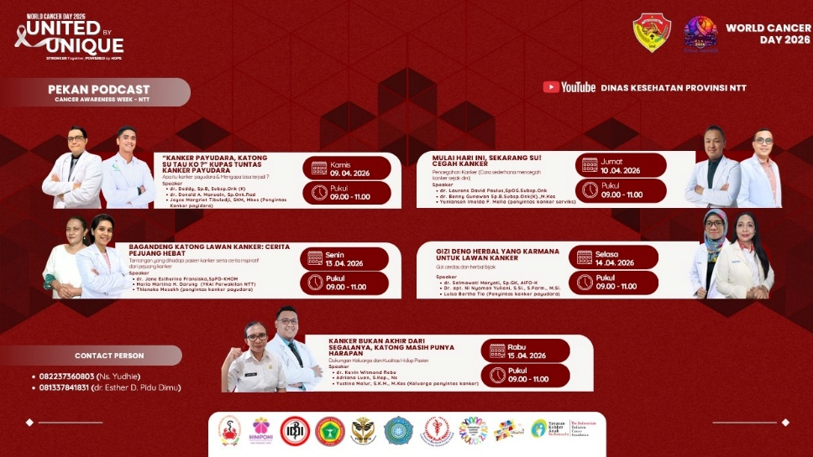
 |  |  |  |  | dr. Donals A. Manuain, Sp.Onk.Rad
 |  |  |  |  | Joyce Margriet Tibuludji, SKM, M.Kes (Penyintas kanker payudara)
 |  |  |  |  | Host : Helen
3 | Mitra | Pekan Podcast, cancer awarness week-NTT "Mulai hari ini, sekarang su! Cegah kanker Pencegahan kanker (cara sederhana mencegah kanker sejak dini)" | https://www.youtube.com/live/tbMIYu6RyHE?si=o2p9-MnLAsN2cxB4 | 2026-04-10 | dr. Laurens David Paulus, SpOG.Subsp.Onk
 |  |  |  |  | dr. Benny Gunawan Sp.B.Subsp.Onk(K).,M.Kes
 |  |  |  |  | Yuniansen Imelda F. Mella (Penyintas kanker serviks)
 |  |  |  |  | Host : dr. Thamara
4 | Mitra | Pekan Podcast, cancer awarness week-NTT "Bagandeng katong lawan kanker: cerita pejuang hebat Tantangan yang dihadapi pasien kanker serta cerita inspiratif dari pejuang kanker" | https://www.youtube.com/live/hpWJpp4sD5Y?si=XWN5KVHEbRV8FHEM | 2026-04-13 | dr. Jane Estherina Fransiska, Sp.PD-KHOM
 |  |  |  |  | Maria Martina H. Darung (YKAI perwakilan NTT)
 |  |  |  |  | Thieneke Mesakh (Penyintas kanker payudara)
 |  |  |  |  | Host : dr. Norman
5 | Mitra | Pekan Podcast, cancer awarness week-NTT "Gizi deng herbal yang karmana untuk lawan kanker Gizi Cerdas dan herbal bijak" | https://www.youtube.com/live/JAddHTM2Xi8?si=QulUdA-nWV8GIsr3 | 2026-04-14 | dr. Salmawati Maryati, Sp.GK, AIFO-K
 |  |  |  |  | Dr. apt. Ini Nyoman Yuliani, S.Si.,S.Farm., M.Si
 |  |  |  |  | Luisa Bertha Tio (Penyintas kanker payudara)
 |  |  |  |  | Host : apt. James E. Ga Bani, S.Farm
6 | Mitra | Pekan Podcast, cancer awarness week-NTT "Kanker bukan akhir dari segalanya, katong masih punya harapan Dukungan keluarga dan kualitas hidup pasien" | https://www.youtube.com/live/lOpLBPT2lqY?si=562wKPYQfSx_jk89 | 2026-04-15 | dr. Kevin Witmond Rebo
 |  |  |  |  | Adriana Luan, S.Kep.,Ns
 |  |  |  |  | Yustina Malur, S.K.M., M.Kes (Keluarga penyintas kanker)
 |  |  |  |  | Host : Tim P2PTM
7 | Tenaga Kesehatan | SKP aman, Praktik nyaman, Kupas tuntas pemenuhan SKP bagi Named Nakes | https://www.youtube.com/live/83Of8HQZj58?si=QFSmIuXxkku1YQH- | 2026-04-16 | Joyyce Margriet Tibuludji, SKM, M.Kes (Kabid Tenaga Kesehatan) | 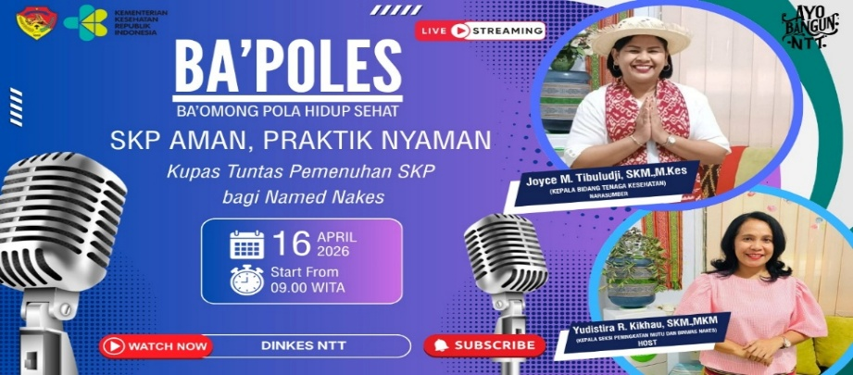
 |  |  |  |  | Host: Yudustira R. Kikhau, SKM, MKM (Kasie Peningkatan Mutu, Pembinaan dan Pengawasan NAKES)
8 | UPTD Labkes | Di balik hasil akurat: cerita dari Laboratorium | https://www.youtube.com/live/HOHhMrWAsWA?si=i0LE0WZ5_J_rrm48 | 2026-04-20 | Nur Azizah, SKM, MKM
 |  |  |  |  | Host: Celestiana A. S. Say, S.Farm | 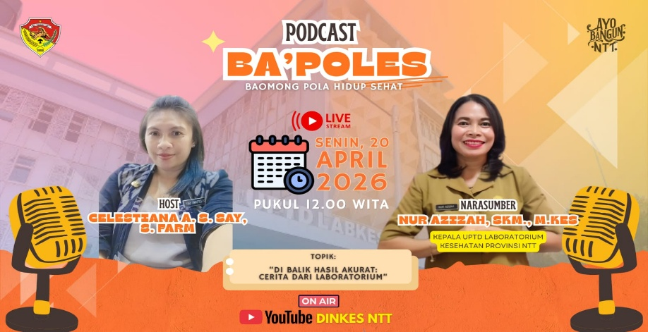
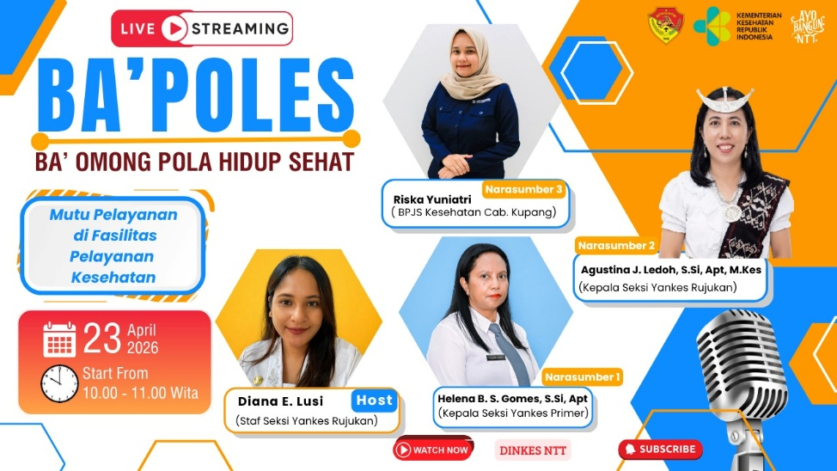
9 | Pelayanan Kesehatan | Mutu Pelayanan di Fasilitas Pelayanan Kesehatan | https://www.youtube.com/live/ZImmMAEdPM8?si=Ez9pAXEI1x4A2s6O | 2026-04-23 | Helena B.S. Gomes, S.Si, Apt (Kasie Yankes Primer)
 |  |  |  |  | Agustina J. Ledoh, S.Si, Apt. M.Kes (Kasie Yankes Rujukan)
 |  |  |  |  | Riska Yuniatri (BPJS Cab. Kupang)
 |  |  |  |  | Host: Diana E. Lusi
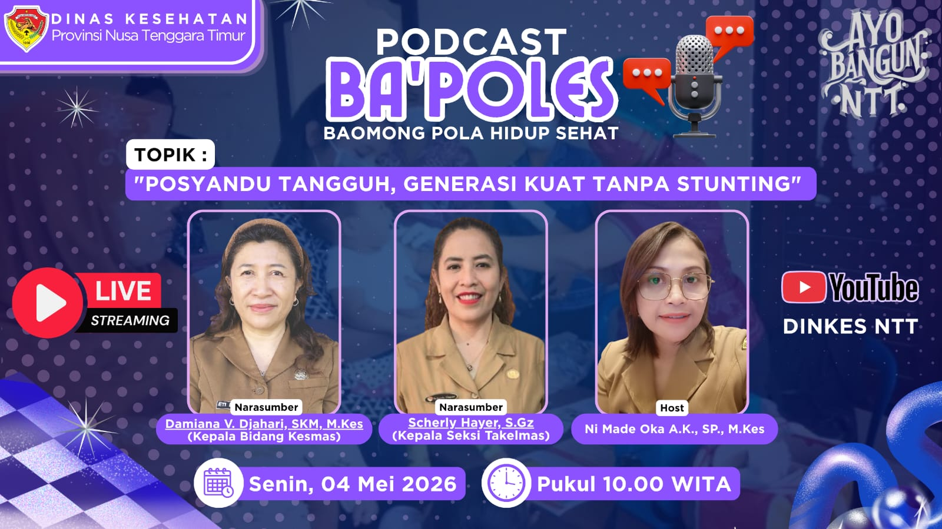
10 | Kesehatan Masyarakat | Posyandu tangguh, Generasi kuat tanpa stunting | https://www.youtube.com/live/wP6z0aWWaKk?si=afsUiYjLcE-3Khfw | 2026-05-04 | Damiana V. Djahari, SKM., M. Kes
 |  |  |  |  | Scherly Hayer, S. Gz
 |  |  |  |  | Host: Ni Made Oka Arpini Kasuma, SP., M.Kes
11 | RSKD Jiwa Naimata | Child Grooming | https://www.youtube.com/live/LKIRlcQHSUY?si=BuBrIfMbA1eXUkwR | 2026-05-21 | Imakulata Bete, S.Kep., NS
 |  |  |  |  | Host: Ireni Garu | 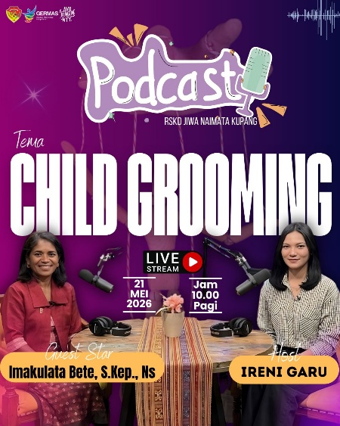
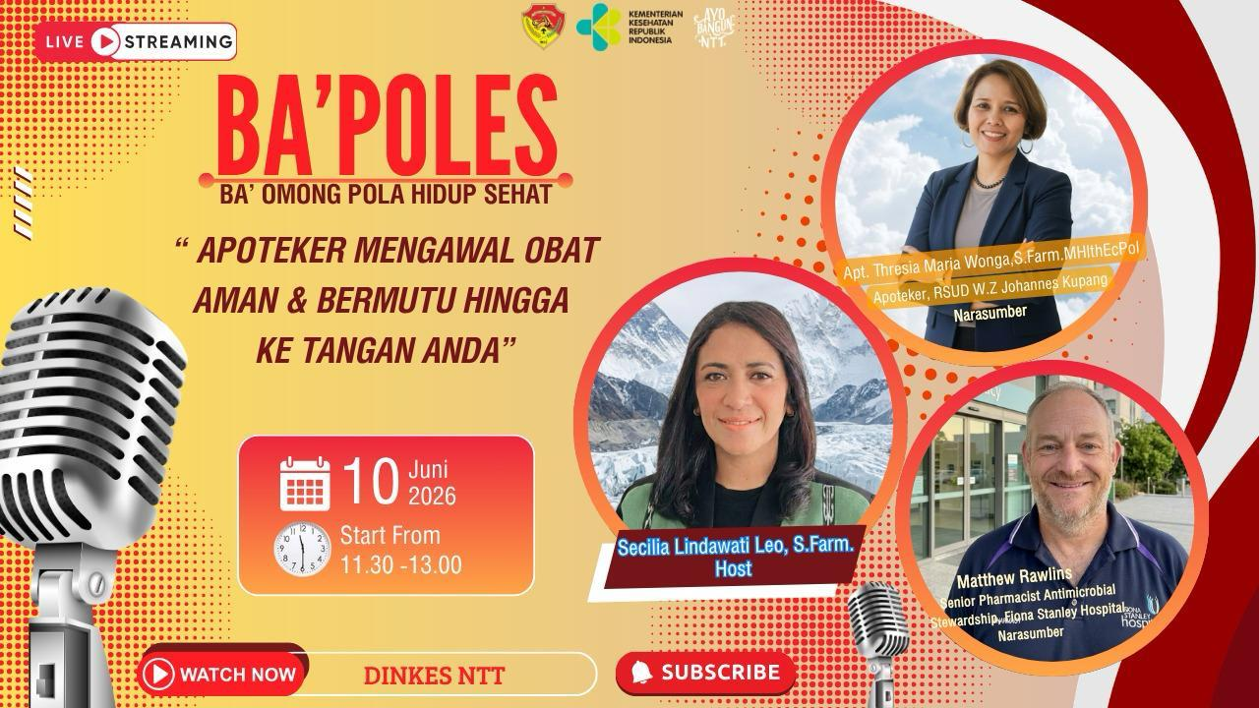
12 | Pelayanan Kesehatan | Apoteker Mengawal Obat Aman dan Bermutu Hingga Ke Tangan Anda | https://www.youtube.com/live/e5dFZ4ZaMPs?si=MQF_htu62cMMARrQ | 2026-06-10 | Apt. Theresia Maria Wonga, S.Farm.MHIthEcPol (Apoteker RSUD W.Z Johannes Kupang)
 |  |  |  |  | Matthew Rawlins (Senior Pharmacist Antimicrobial Stewardship Fiona Stanley Hospital
 |  |  |  |  | Host: Secilia Lindawati Leo, S.Farm.

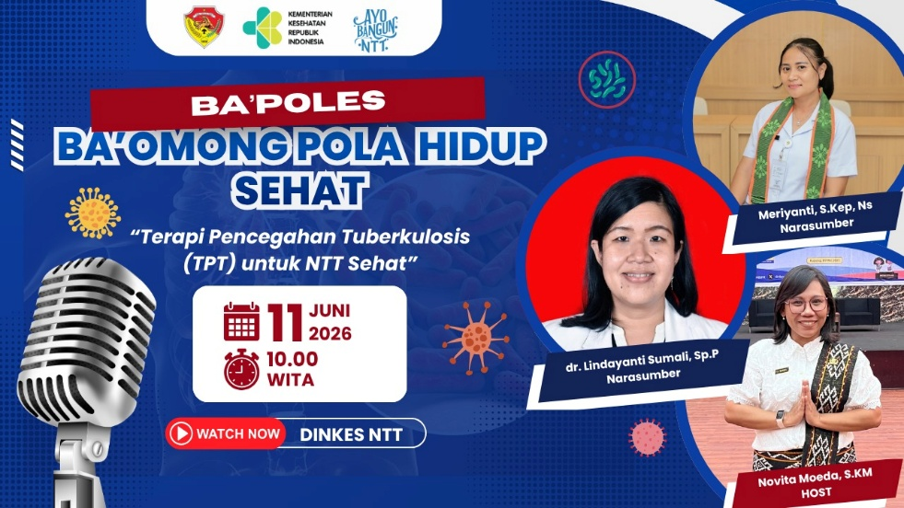
13 | Pencegahan dan Pengendalian Penyakit | Terapi Pencegahan Tuberkulosis (TPT) untuk NTT Sehat | https://youtu.be/A1rh-7IVNbc?si=BnE1yNSg3IX73LYQ | 11 Juni 2026 | dr. Lindayanti Sumali, Sp.P
 |  |  |  |  | Meriyanti, S.Kep.Ns
 |  |  |  |  | Host: Novita Moeda, S.KM

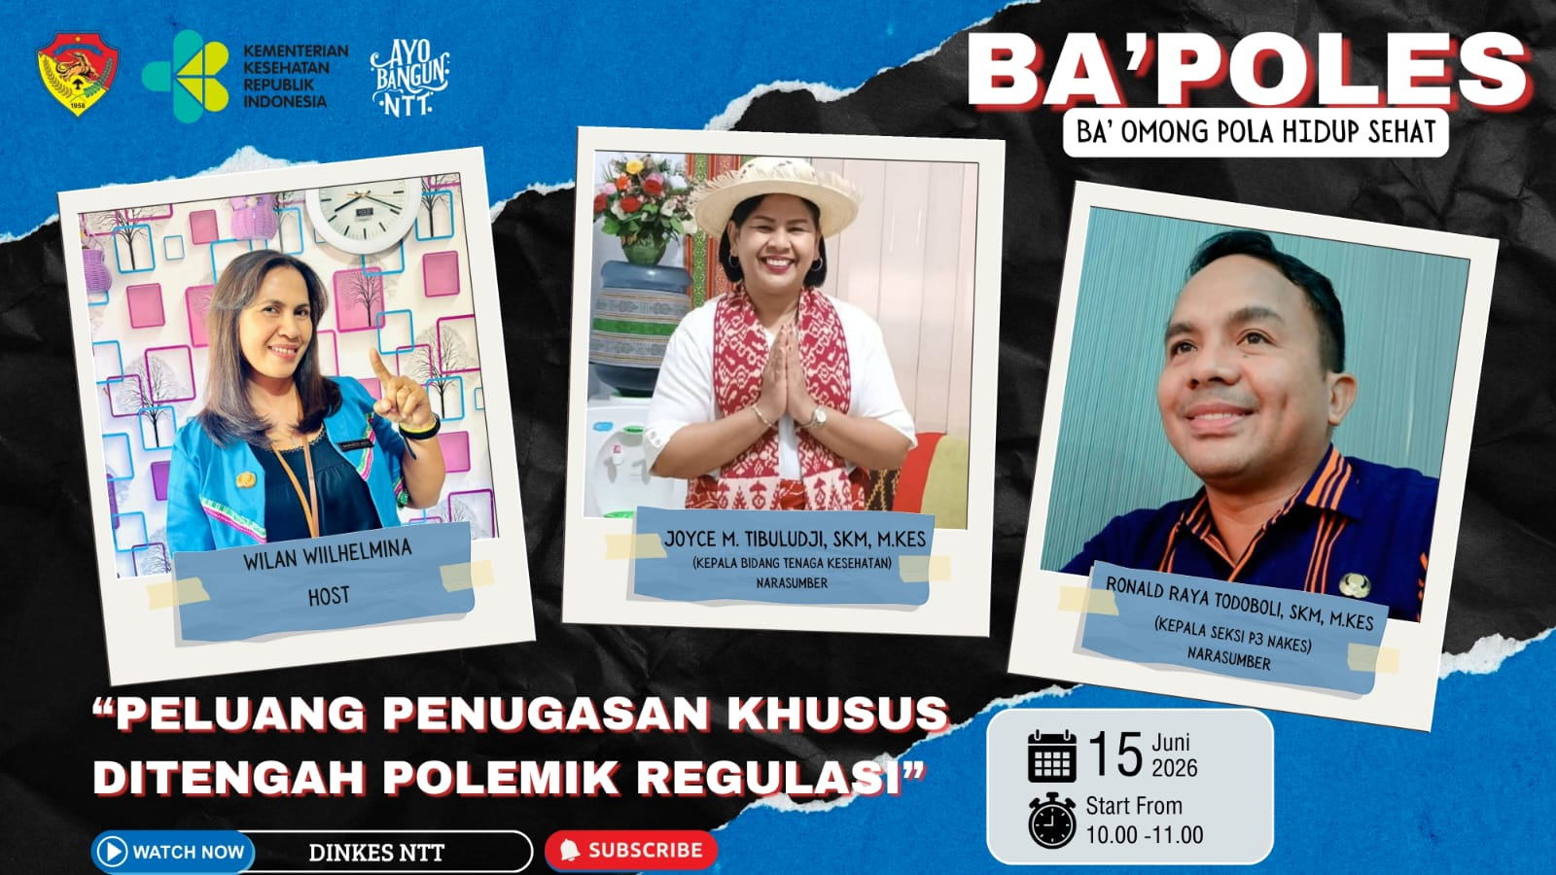
14 | Tenaga Kesehatan | Peluang Penugasan Khusus ditengah Polemik Regulasi | https://www.youtube.com/live/3439wKIWQZ8?si=Rb5vV74_ZHEGdnWw | 2026-06-15 | Joyce M. Timbuludji, SKM, M.Kes (Kabid Nakes)
 |  |  |  |  | Ronald Raya Todoboli, SKM, M.Kes (Kasie P3 Nakes)
 |  |  |  |  | Host: Wilan Wilhelmina

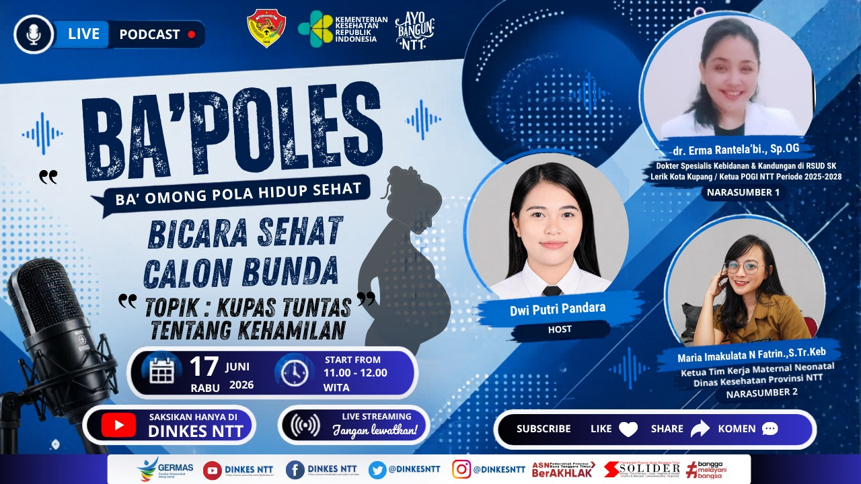
15 | Kesehatan Masyarakat | Bicara Sehat Calon Bunda, Topik: Kupas Tuntas Tentang Kehamilan | https://www.youtube.com/live/UuPzamTbGao?si=laTp-cXWvZ4mtx9- | 2026-06-17 | dr. Erma Rantela'bi.,Sp.OG (Ketua POGI NTT Periode 2025-2028)
 |  |  |  |  | Maria Imakulata N Fatrin, S.Tr.Keb (Ketua Timker Maternal Neonatal
 |  |  |  |  | Host: Dwi Putri Pandara

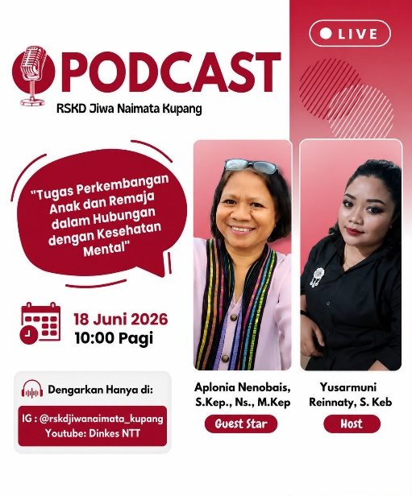
16 | RSKD Jiwa Naimata | Tugas Perkembangan Anak dan Remaja dalam Hubungan dengan Kesehatan Mental | https://www.youtube.com/live/OSJsTWf7TUg?si=7BtiiexDfNtX7HKz | 2026-06-18 | Aplonia Nenobais, S.Kep., Ns., M.Kep
 |  |  |  |  | Host: Yusarmuni Reinnaty, S.Keb
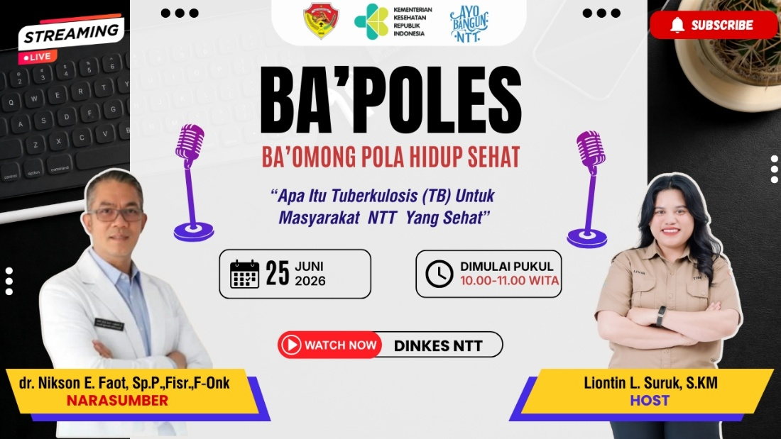
17 | Pencegahan dan Pengendalian Penyakit | Apa Itu Tuberkulosis (TB) Untuk Masyarakat NTT Yang Sehat | https://youtu.be/AHxzMiWTwdE?si=GrlNl2yTBAKTT4dg | 2026-06-25 | dr.Nikson E. Faaot, Sp.P.,Fisr.,F-Onk
 |  |  |  |  | Host: Liontin L. Suruk, SKM

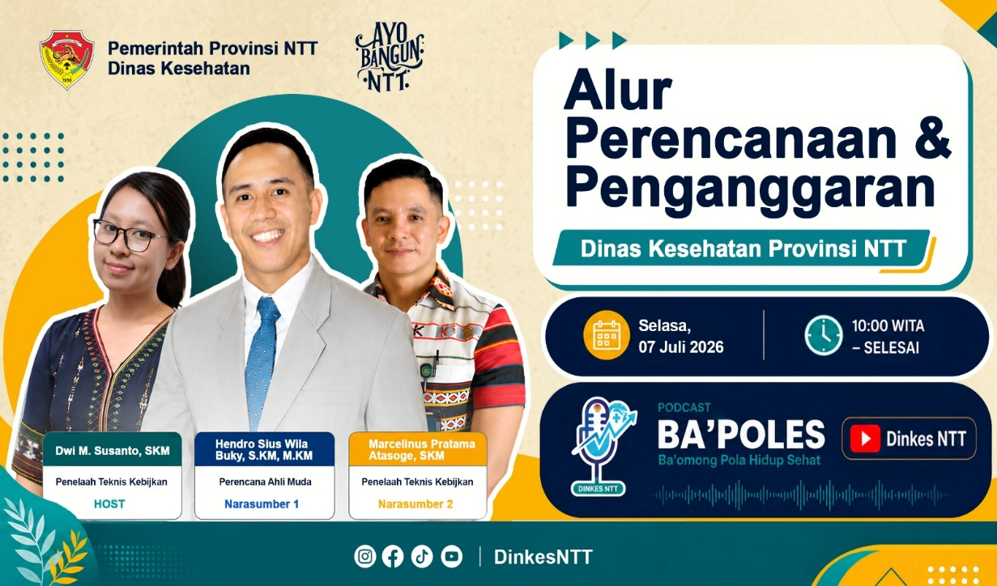
18 | Sekretariat | Alur Perencanaan dan Penganggaran Dinas Kesehatan Provinsi NTT | https://youtu.be/PPNcwUEWuG4?si=v5A5xE0u7VhTBSEP | 2026-07-07 | Hendro Sius Wila Buky, S.KM, M.KM
 |  |  |  |  | Marcelinus Pratama Atasoge, SKM
 |  |  |  |  | Host: Dwi M. Susanto, SKM
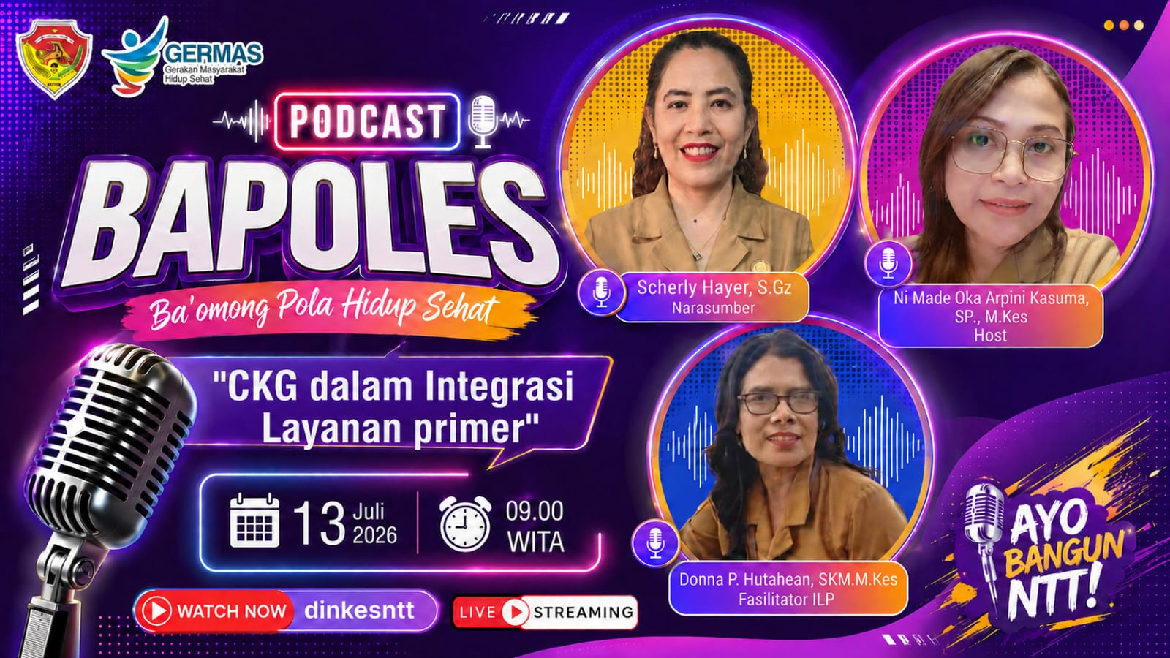
19 | Kesehatan Masyarakat | CKG dalam Integrasi Layanan Primer | https://www.youtube.com/live/QBPhvNmrR6M?si=0dfm53BSaRzEsXrF | 2026-07-13 | Scherly Hayer, S.Gz
 |  |  |  |  | Donna P. Hutahean, SKM. M.Kes
 |  |  |  |  | Host: Ni Made Oka Arpini Kasuma, SP., M.Kes
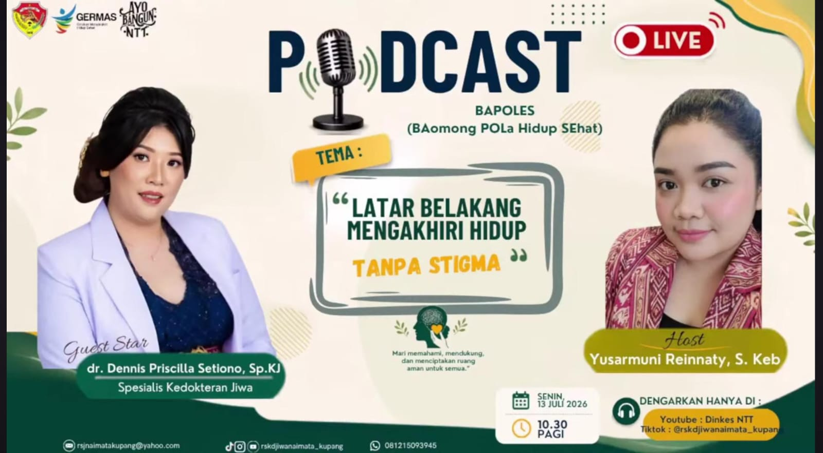
20 | RSKD Jiwa Naimata | Latar Belakang Mengakhiri Hidup Tanpa Stigma | https://www.youtube.com/live/C41-0U0kg8w?si=39KDzBunskAMgMEd | 2026-07-13 | dr. Dennis Priscilla Setiono, Sp.KJ
 |  |  |  |  | Host: Yusarmuni Reinnaty, S.Keb

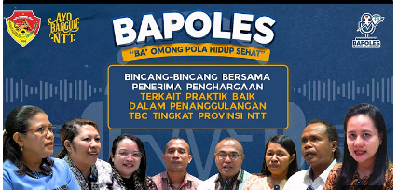
21 | Pencegahan dan Pengendalian Penyakit | Bincang-bincang Terkait Praktik Baik Dalam Penanggulangan TBC Tingkat Provinsi | https://youtu.be/ccoEP5ez1sY?si=z2Nyf2cec6g5Subr | 2026-07-16 | Wilfrida Marlina Ukat, SKM (Kabid P2P Kab. Malaka)
 |  |  |  |  | Anityya (Pengelola TB Kab. Nagekeo)
 |  |  |  |  | Santi (Pengelola TB Kab. Ende)
 |  |  |  |  | dr. Selvi (Klinik Pratama RSI Medika Kab. Alor)
 |  |  |  |  | Emi (Pengelola Program TB Kota Kupang)
 |  |  |  |  | Stef (Subkoordinator P2PM Kab. TTS)
 |  |  |  |  | Deris (Kepala Desa Aulesa Kab. Lembata
 |  |  |  |  | Host: Marianus Lino, SKM., M.Kes
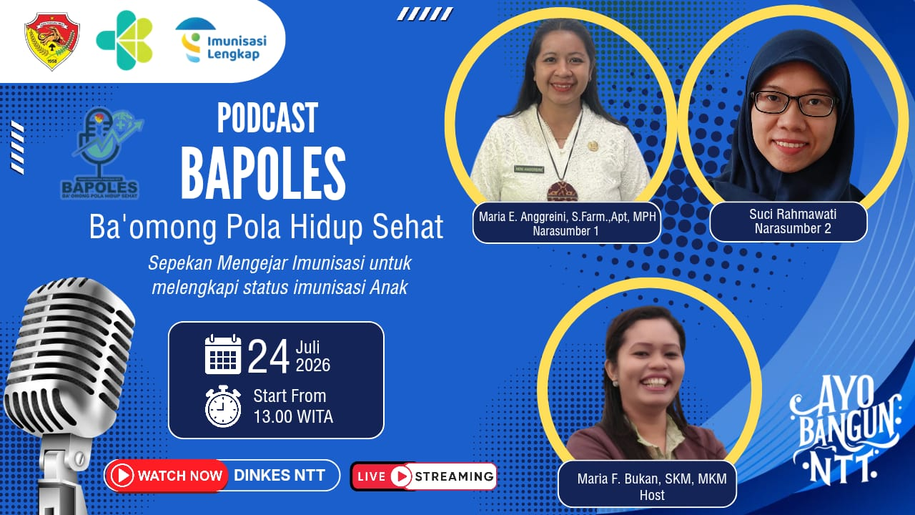
22 | Pencegahan dan Pengendalian Penyakit | Sepekan Mengejar Imunisasi untuk Melengkapi Status Imunisasi Anak | https://www.youtube.com/live/j1skuMri3io?si=43xzj83TnnEscoNA | 2026-07-24 | Maria Anggreini, S.Farm.,Apt, MPH
 |  |  |  |  | Suci Rahmawati
 |  |  |  |  | Host: Maria F. Bukan, SKM, MKM

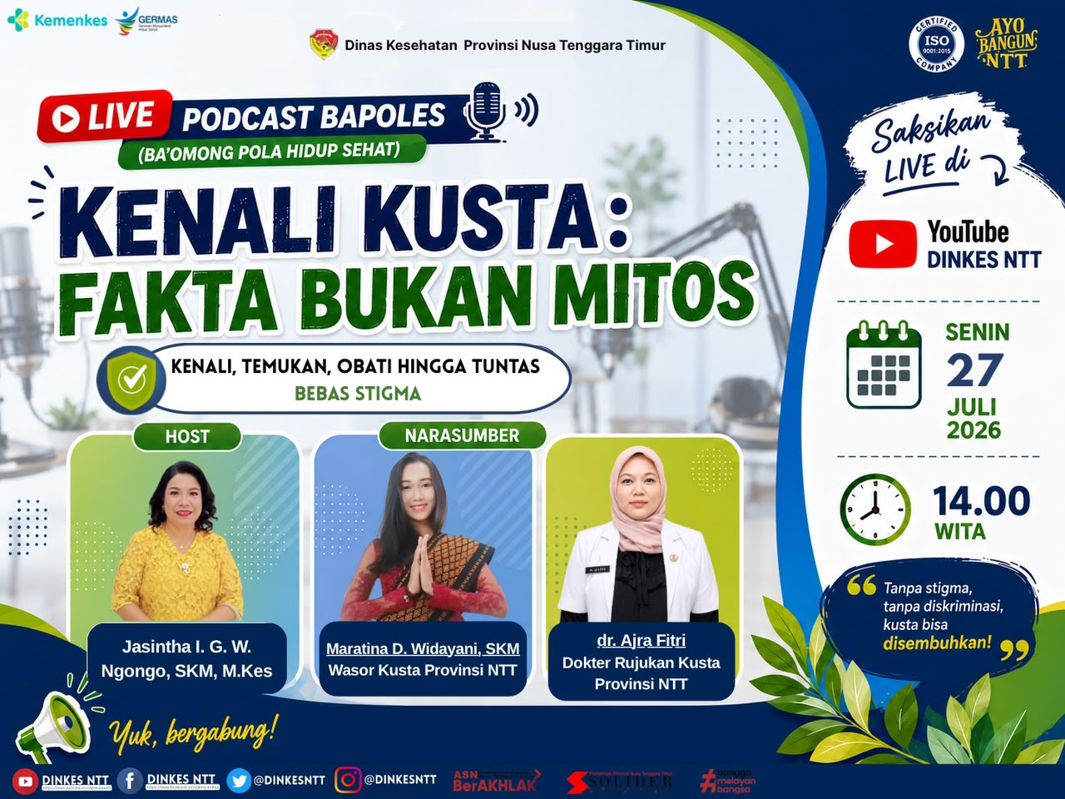
23 | Pencegahan dan Pengendalian Penyakit | Kenali Kusta: Fakta Bukan Mitos | https://youtu.be/ULKY-BflyJ4?si=8AO1qc82hYZb5SNy | 2026-07-27 | Maratina D. Widayani, SKM
 |  |  |  |  | dr. Ajra Fitri
 |  |  |  |  | Host: Jasintha I. G. W. Ngongo, SKM, M.Kes

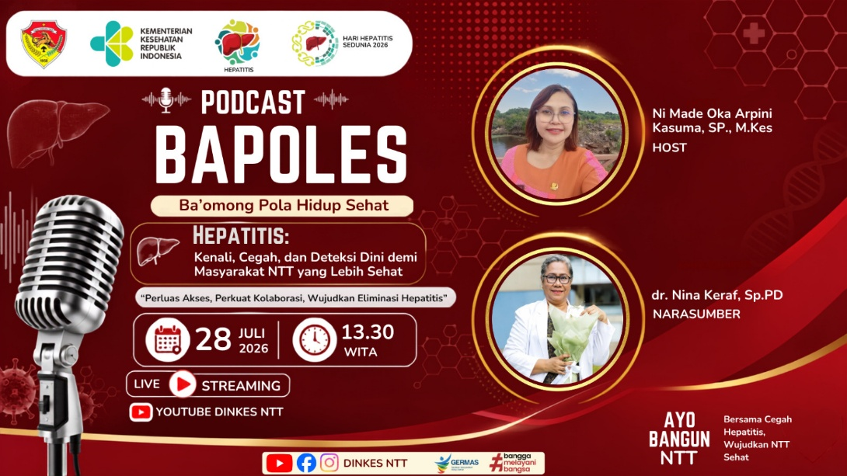
24 | Pencegahan dan Pengendalian Penyakit | Hepatitis: Kenali, Cegah, dan Deteksi Dini demi Masyarakat NTT yang Lebih Sehat, Perluas Akses, Perkuat Kolaborasi, Wujudkan Eliminasi Hepatitis | https://www.youtube.com/live/RWpWefkwRW8?si=rmi5FaiNjIetGkPu | 2026-07-28 | dr. Nina Keraf, Sp.PD
 |  |  |  |  | Host: Ni Made Oka Arpini Kasuma, SP., M.Kes

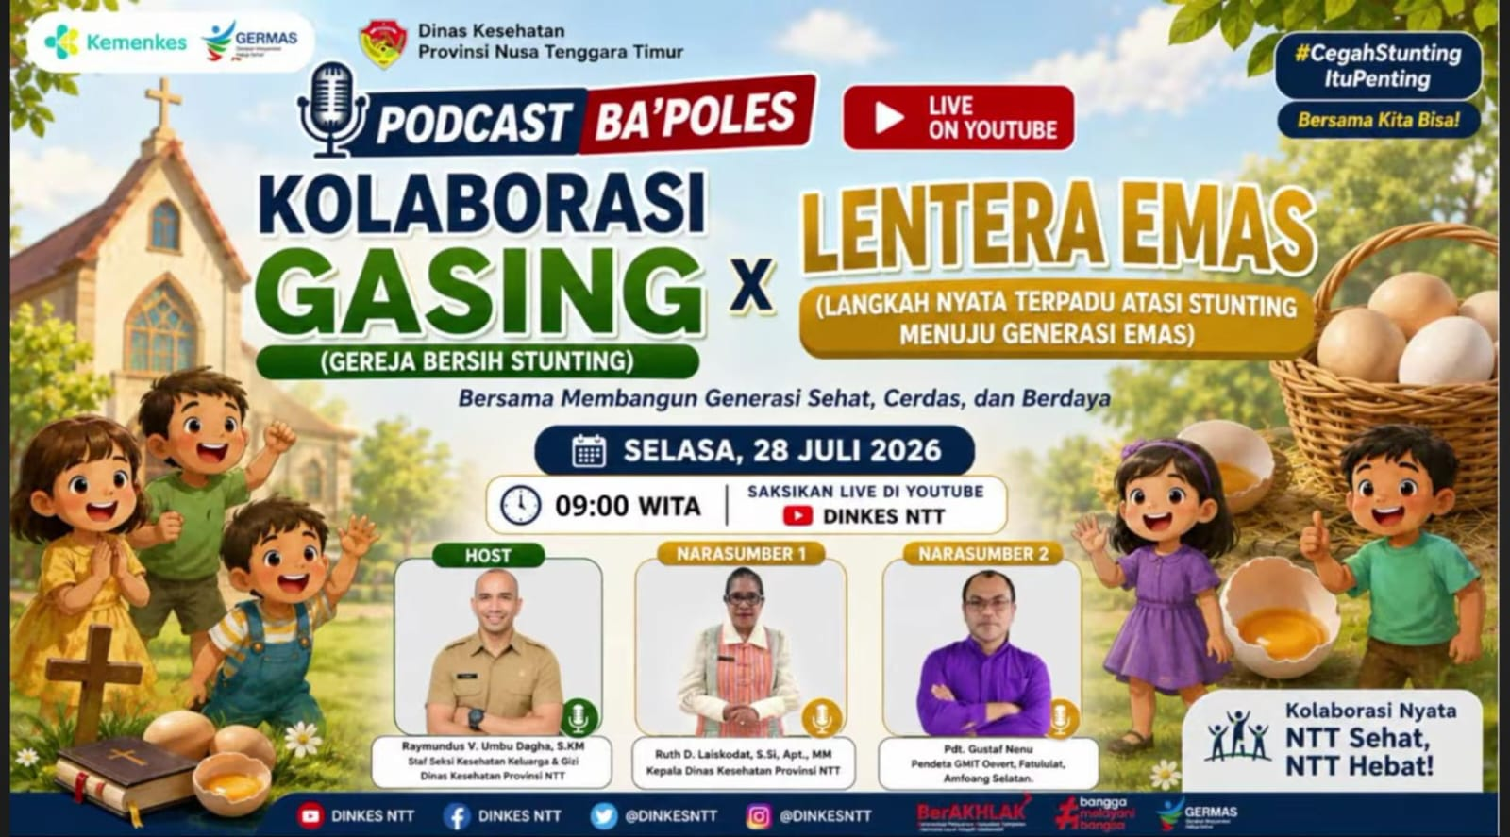
25 | Kesehatan Masyarakat | Kolaborasi GASING (Gereja Bersih Stunting) x LENTERA EMAS (Langkah Nyata Terpadu AtasiStunting Menuju Generasi Emas) | https://www.youtube.com/live/PSojhMOUMx8?si=B6g2yi4ItxP5S8A1 | 2026-07-28 | Ruth D. Laiskodat, S.Si, Apt., MM
 |  |  |  |  | Pdt. Gustaf Nenu (Pendeta GMIT Oevert, Fatululat, Amfoang Selatan
 |  |  |  |  | Host: Raymundus V. Umbu Dagha, S.KM
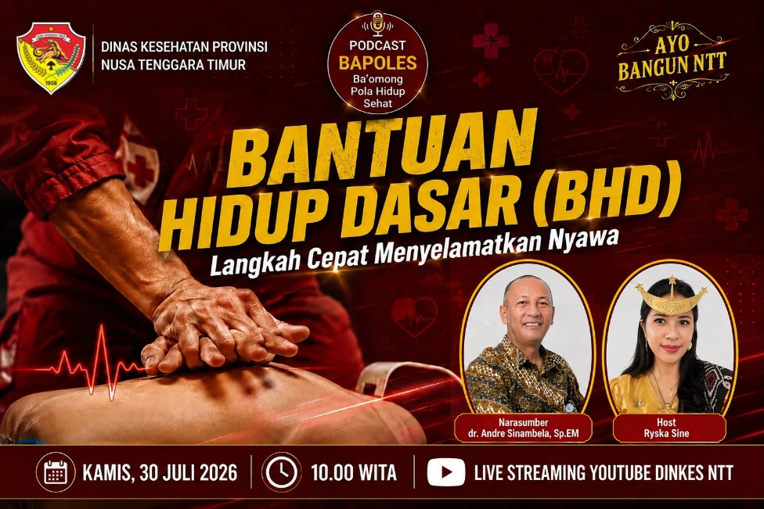
26 | Pelayanan Kesehatan | Bantuan Hidup Dasar (BHD) Langkah Cepat Menyelamatkan Nyawa | https://www.youtube.com/live/zZumYi52Ob4?si=dayjT4FAyMwvyPpn | 2026-07-30 | dr. Andre Sinambela, Sp.EM
 |  |  |  |  | Host: Ryska Sine

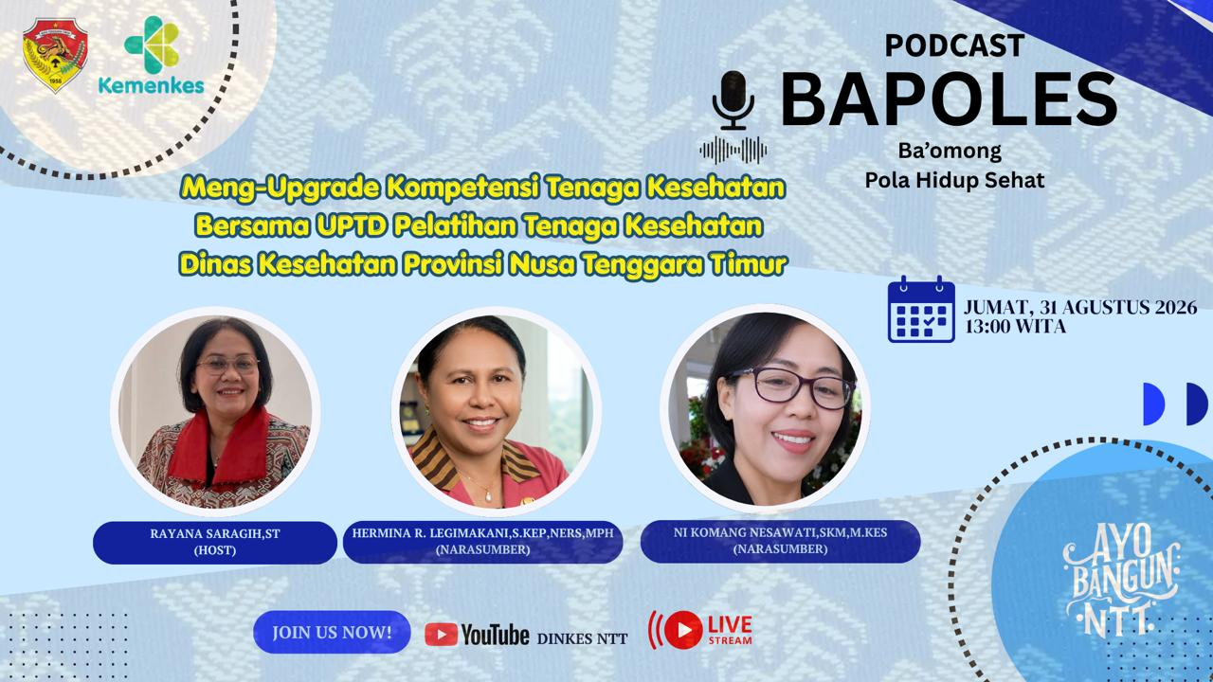
27 | UPTD Latnakes | Meng-upgrade Kompetensi Tenaga Kesehatan Bersama UPTD Pelatihan Tenaga Kesehatan Dinas Kesehatan Provinsi NTT | https://www.youtube.com/live/LZMKoJwDlH4?si=any0p9QBVNLHIdoh | 2026-07-31 | Hermina R. Legimakani, S.Kep,Ners, MPH
 |  |  |  |  | Ni Komang Nesawati, SKM, M.Kes
 |  |  |  |  | Host: Rayana Saragih, ST

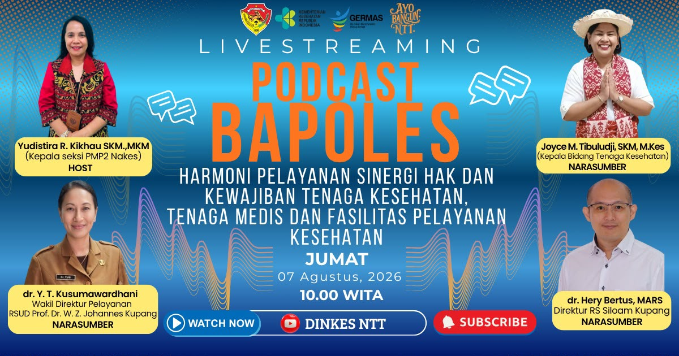
28 | Tenaga Kesehatan | Harmoni Pelayanan Sinergi Hak dan Kewajiban Tenaga Kesehatan, Tenaga Medis dan Fasilitas Pelayanan Kesehatan | https://www.youtube.com/live/DKMQbx25TMY?si=HDGt4Yp4Az1OCjNp | 2026-08-07 | Joyce M. Timbuludji, SKM, M.Kes
 |  |  |  |  | dr. Y.T. Kusumawardhani
 |  |  |  |  | dr. Hery Bertus, MARS
 |  |  |  |  | Host: Yusdistira R. Kikhau, SKM.,MKM

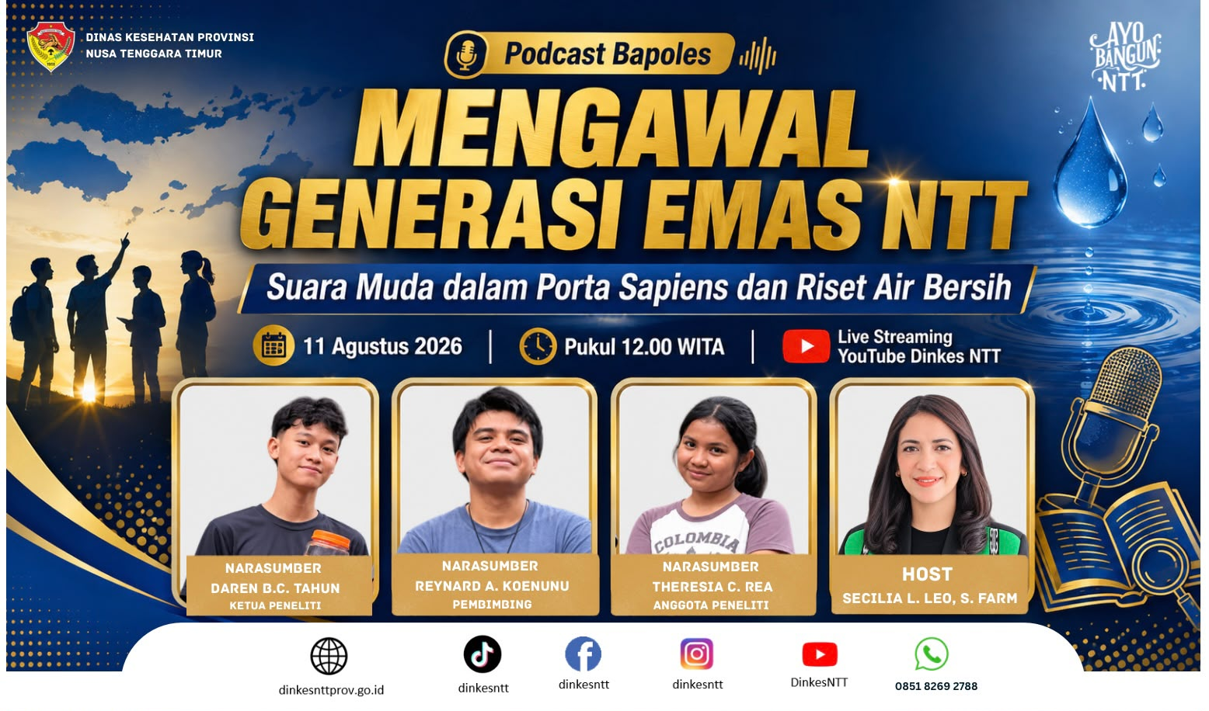
29 | Pelayanan Kesehatan | Mengawal Generasi Emas NTT, Suara Muda dalam Porta Sapiens dan Riset Air Bersih | https://www.youtube.com/live/zSkcu3-jXhM?si=FbbyXszV_H0JgWyj | 2026-08-11 | Reynnard A. Koenunu (Pembimbing)
 |  |  |  |  | Daren B.C. Tahun (Ketua Peneliti)
 |  |  |  |  | Theresia C. Rea (Anggota Peneliti)
 |  |  |  |  | Host: Secilia Lindawati Leo, S.Farm.

30 | Kesehatan Masyarakat | Pencegahan Stunting dengan Lentera Emas | https://www.youtube.com/live/VvKCusKqhx4?si=s9_0LeOjrQc2mdDX | 2026-10-02 | drg. Tirza Vita Fomeni (Kepala Puskesmas Oesao) | 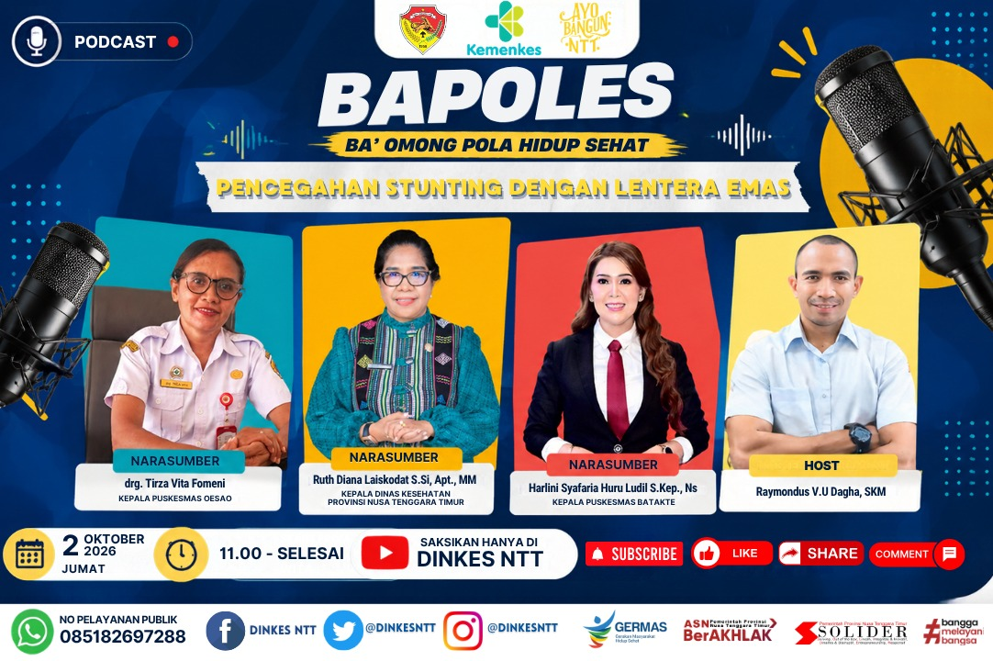
 |  |  |  |  | Ruth D. Laiskodat, S.Si, Apt., MM (Kepala Dinas Kesehatan Provinsi NTT)
 |  |  |  |  | Harlini Syafaria Huru Ludil, S.Kep.,Ns
 |  |  |  |  | Host: Raymondus V. U. Dagha, SKM

31 | Mitra | KENALI, CEGAH DAN LAWAN KANKER PAYUDARA | https://www.youtube.com/live/FNrWaT_0PLw?si=W1he_oXA1_3pnHn9 | 2026-10-16 | dr. Benny Gunawan, Sp.B., Sub.Sp.Onk (K) | 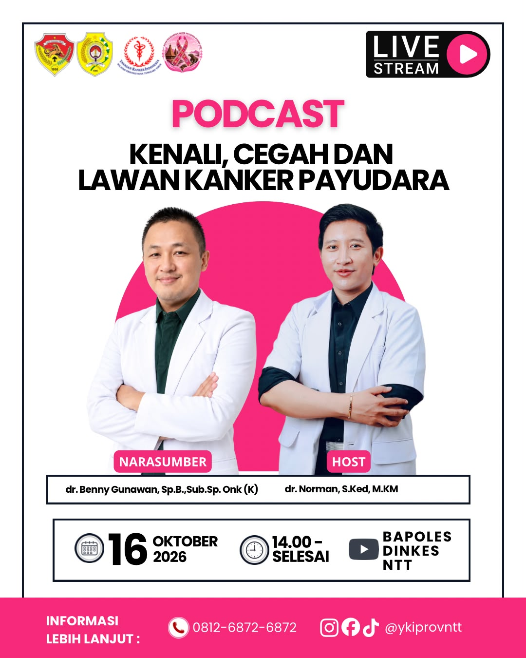
 |  |  |  |  | Host: dr. Norman, S.Ked., M.KM

Tim Kami
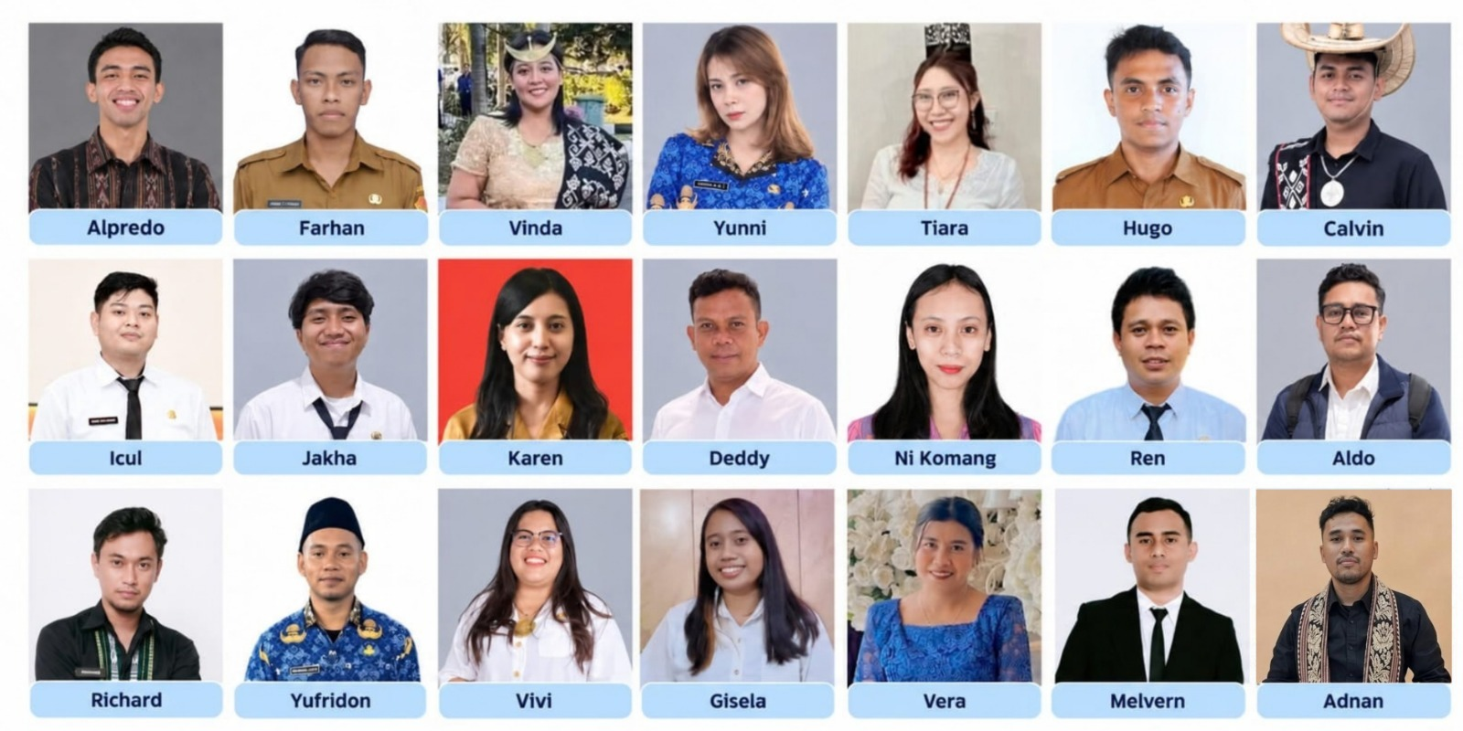
Tim Podcast BAPOLES
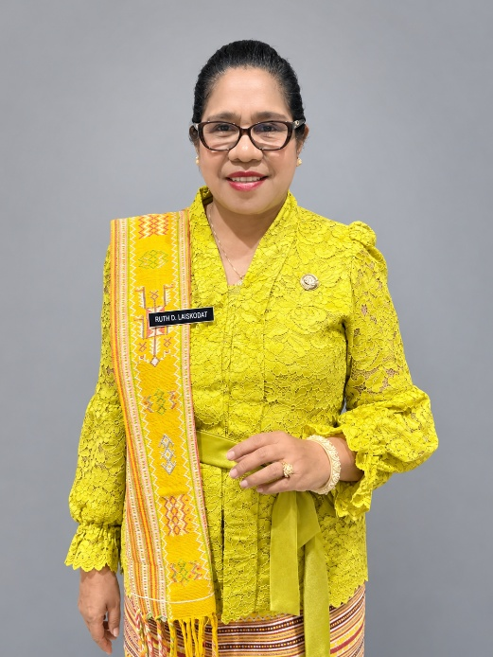 Ruth D. Laiskodat, S.Si, Apt., MM Kepala Dinas Kesehatan Provinsi NTT (Pembina)

 |  | 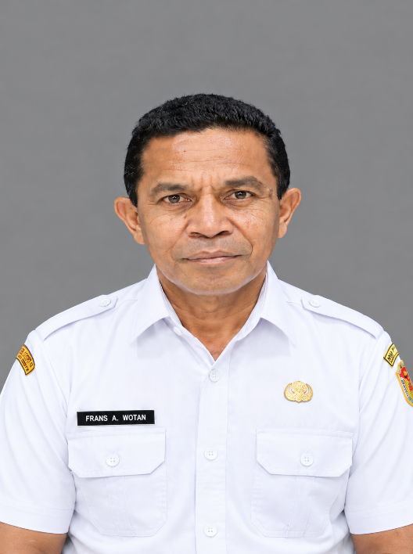 Fransiskus A. Wotan, S.Sos Sekretaris Dinas Kesehatan Provinsi NTT (Penanggung Jawab)

 |  |  |  | 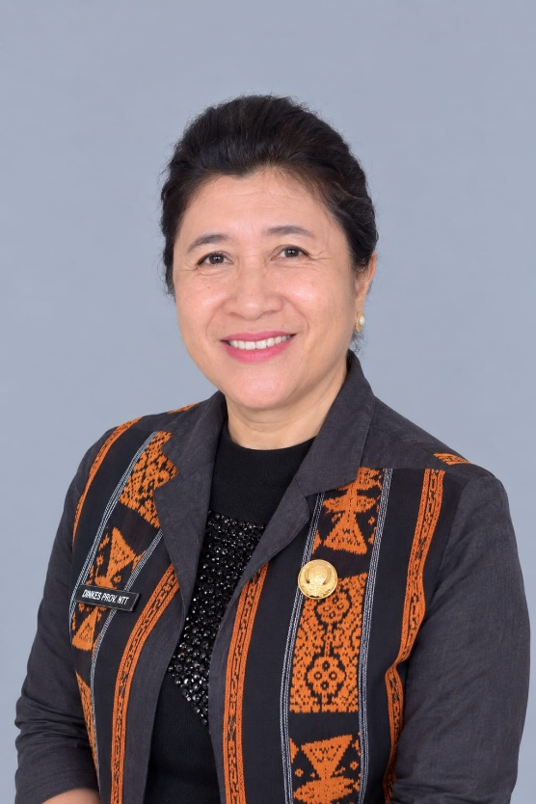 Damiana V. Djahari, SKM, M.Kes Kepala Bidang Kesehatan Masyarakat (Ketua Tim)

Timker Promosi Kesehatan dan Pemberdayaan Masyarakat
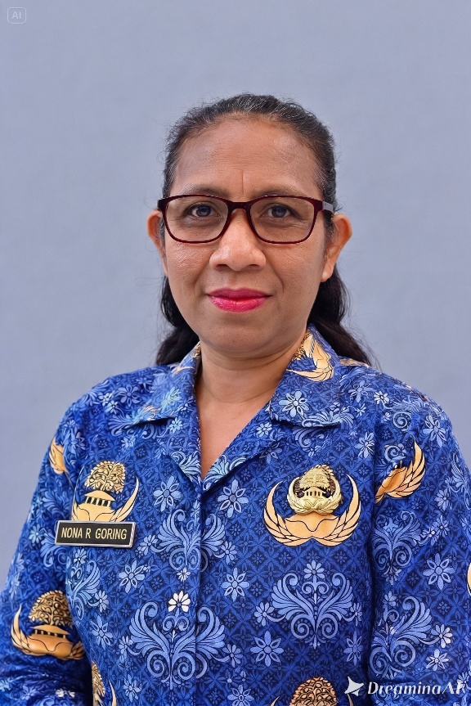 Christiani J.F.L.R. Goring, SKM Ketua Timker Promosi Kesehatan dan Pemberdayaan Mayarakat (Sekretaris Tim)

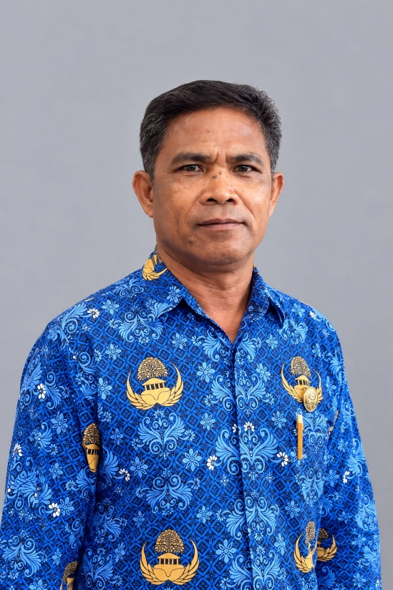 Filmon Banunaek, S.Kom, MM | 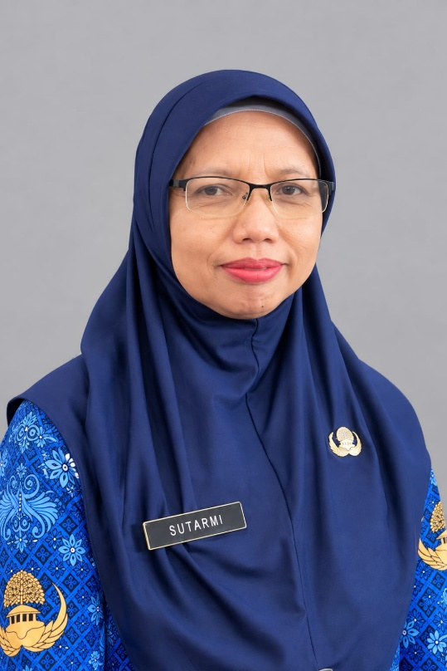 Sutarmi, Amd.KL |  | 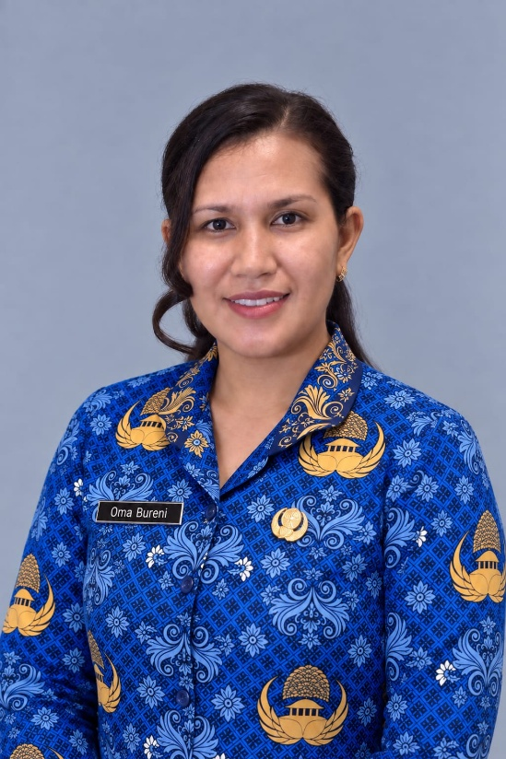 Oma Bureni, SKM |  | 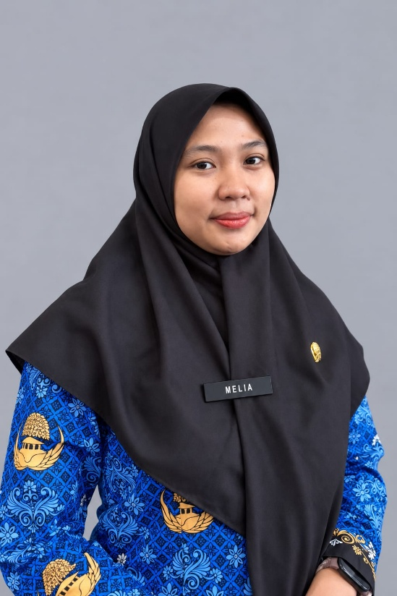 Meilia Rohmawati, A.Md.Keb |  | 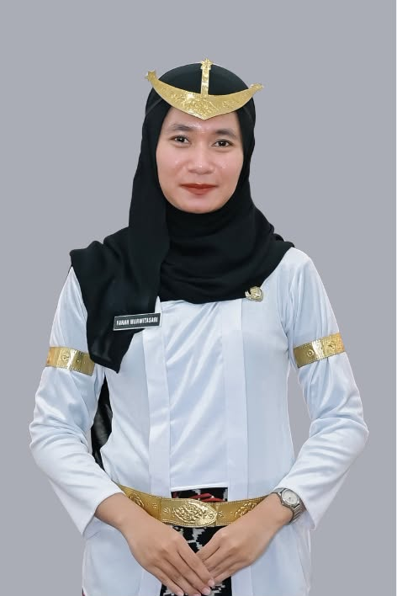 Farah Murwitasari, A.Md.Kes |  | 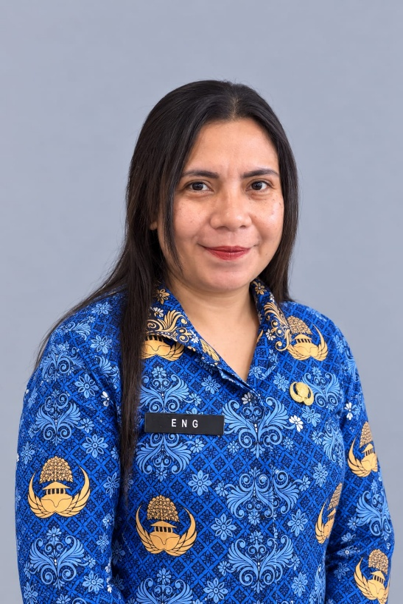 Helen S. Lape, S.KM

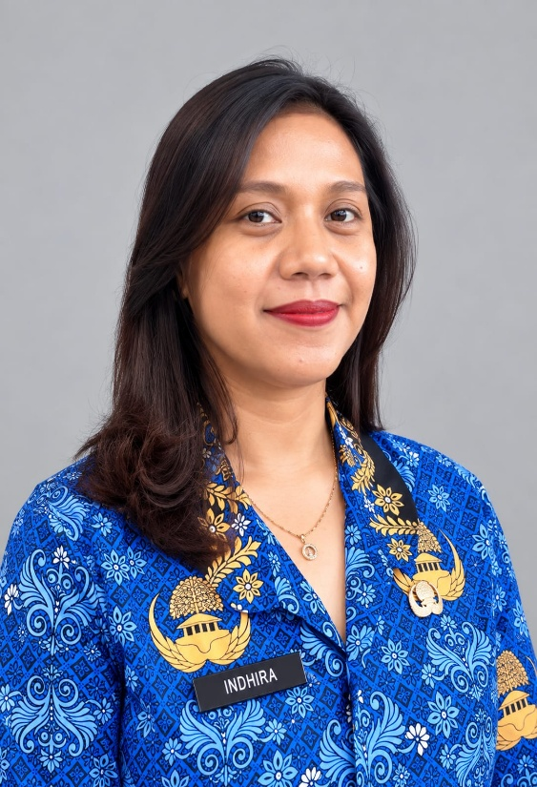 Indhira M. Raga, S.KM | 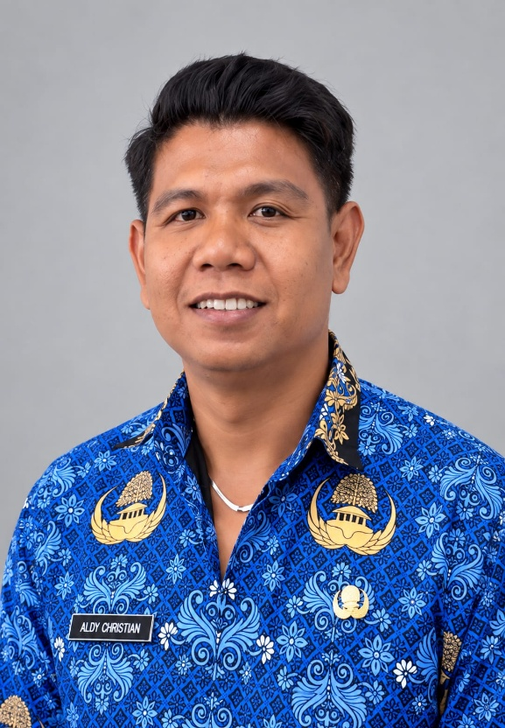 Ronaldy C. H. B Tjadu Hina, S.KM |  | 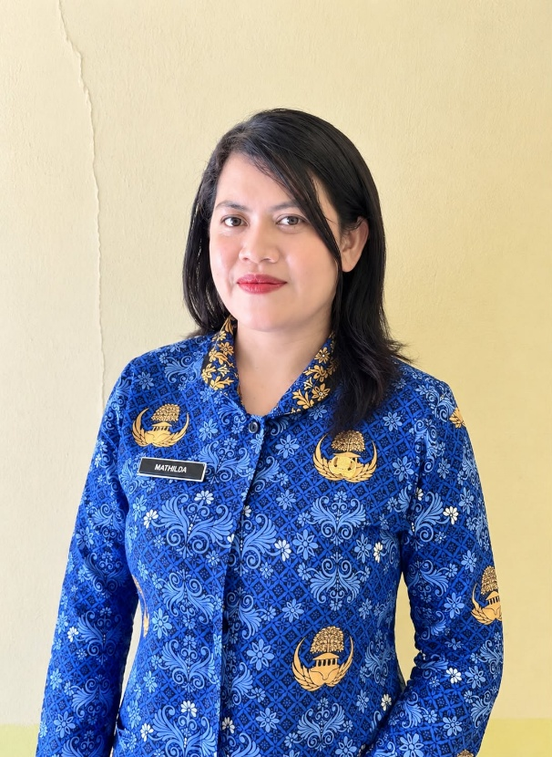 Mathelda Esterina, S.KM |  |  | 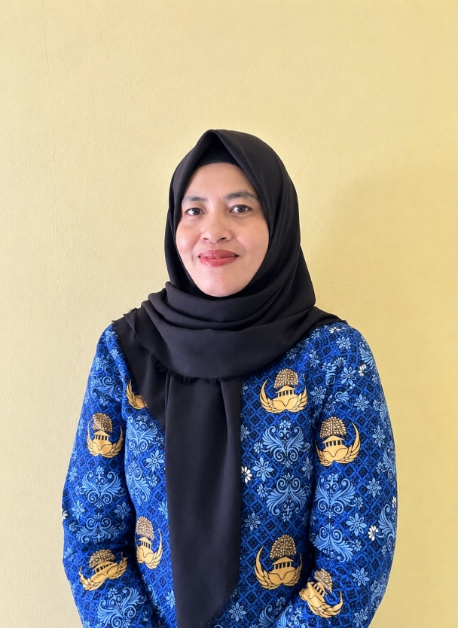 Widiawati Batjo, A.Md.Keb |  | 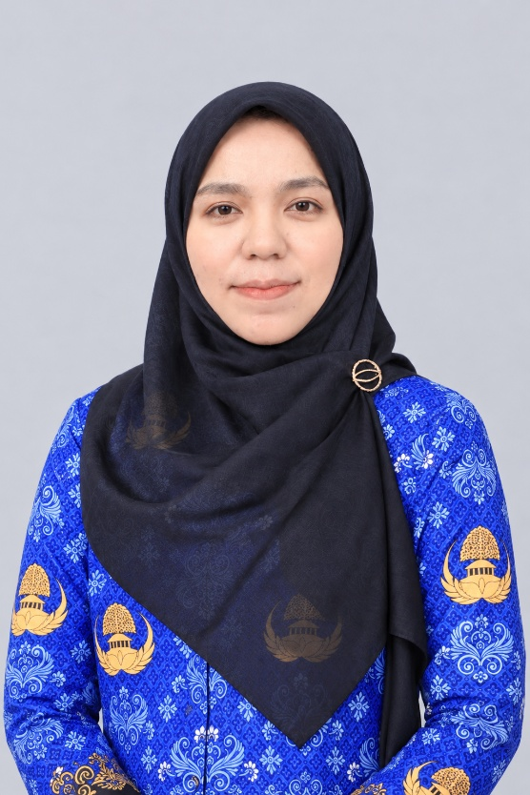 Irmayasari Jamalludin, A.Md.Keb

Tim Multimedia

